유스케이스 명세서
유스케이스 명세서
시스템명 |  | 작성자 | 김영수
단계명 | 요구사항 분석 | 작성일자 | 20.03.16 |  | 버전

유스케이스 다이어그램
UCD ID |  | UCD 명 |  | 회원관리
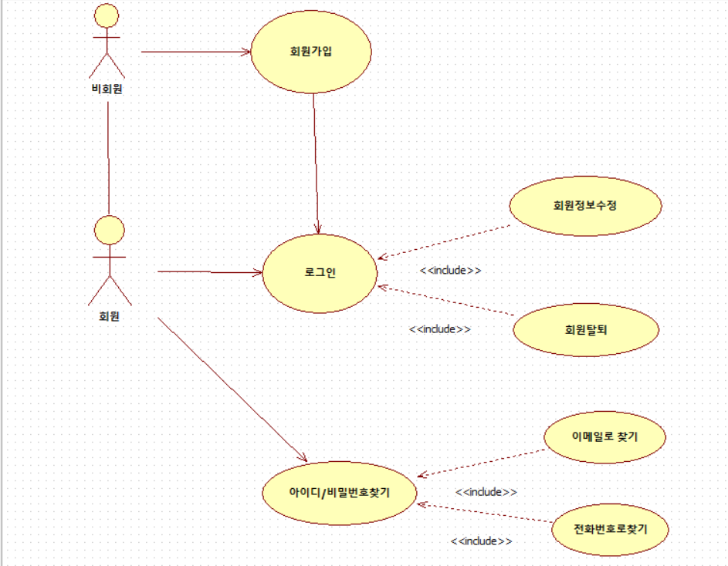

유스케이스 기술서
유스케이스 ID |  | 유스케이스 명
1

유스케이스 다이어그램
UCD ID |  | UCD 명 |  | 그룹관리
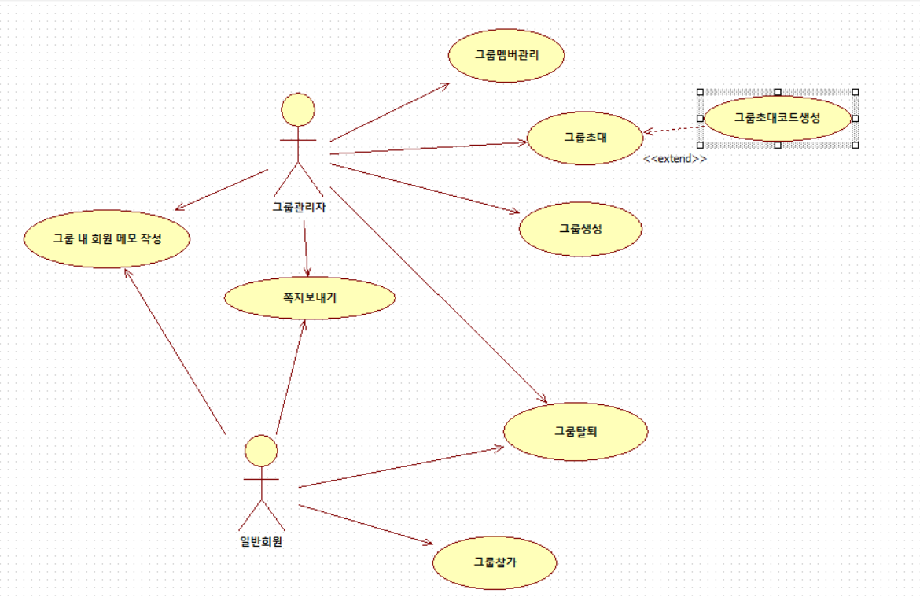

유스케이스 기술서
유스케이스 ID |  | 유스케이스 명
1

유스케이스 다이어그램
UCD ID |  | UCD 명 |  | 그룹게시판관리
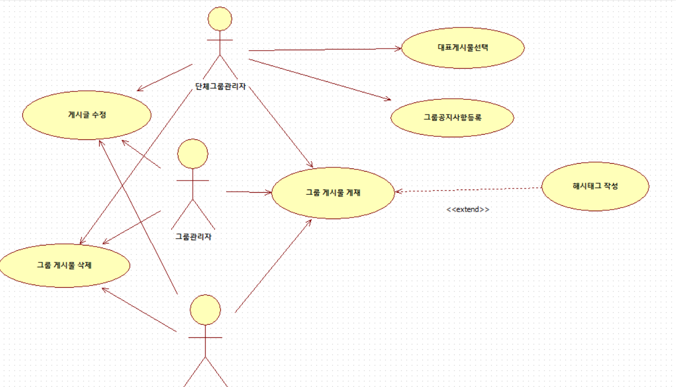

유스케이스 기술서
유스케이스 ID |  | 유스케이스 명
1

